Menu
 | 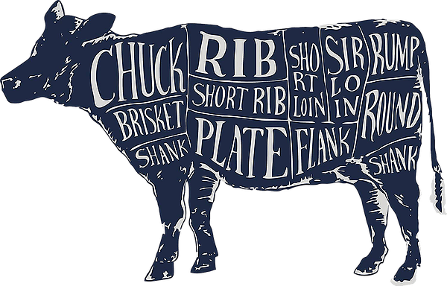 Nose to Tail

Datum | 2023-04-13

Apéro

Vorspeise | Kalbsmilken gebraten auf Salat

Suppe | Schnecken- oder Crevetten-Suppe flambiert

Hauptgang | Saucisse aux Choux, Saucisson Vaudoise, Butefa

Beilage | Papet vaudois

Dessert | Salée au sucre (Waadtländer Rahmkuchen)

Diverses

Menu von Tisch | D / Dazu passt ein Waadtländer Weisswein

Personenzahl | 4

Vorspeise
 |  |  |  | Chochete vom | 2023-04-13 | Original Rezept
Kalbsmilken gebraten auf Salat |  |  |  | Rezept für | 4 | 6 | Personen
Menge | Einheit | Artikel (Gewicht alles ca. Angaben) | Bemerkungen | Einkaufspreis | Betrag | Originalrezept | pro Person
0.400 | Kg | Milken vom Schweizer Kalb | Ernesto |  | 0.000 | 0.600 | 0.100
1 | El | Weissweinessig |  |  | 0.000 | 1.000 | 0.167
0.030 | Kg | Mehl |  |  | 0.000 | 0.050 | 0.008
0.000 |  | Salz |  |  |  |  | 0.000
0.040 | Kg | Butter |  |  | 0.000 | 0.060 | 0.010
1 | Zweige | Estragon |  |  | 0.000 | 2.000 | 0.333
Für den Salat |  |  |  |  |  |  | 0.000
0.030 | Kg | Schalotten, geschält, fein gehackt |  |  | 0.000 | 0.040 | 0.007
1 | EL | Holundersirup |  |  | 0.000 | 2.000 | 0.333
0.080 | Kg | Himbeeren |  |  | 0.000 | 0.125 | 0.021
3 | EL | Himbeeressig |  |  | 0.000 | 4.000 | 0.667
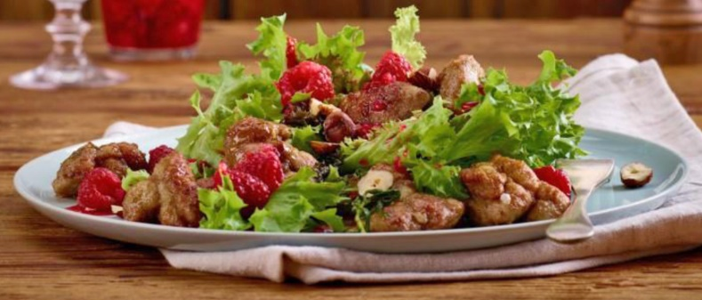
4 | EL | Baumnuss- oder Olivenöl |  |  | 0.000 | 6.000 | 1.000
0.000 |  | Salz und Pfeffer |  |  | 0.000 |  | 0.000
0.130 | Kg | Blattsalat |  |  | 0.000 | 0.200 | 0.033
0.030 | Kg | Haselnüsse |  |  | 0.000 | 0.050 | 0.008
0.000 |  |  |  |  | 0.000 |  | 0.000
0.000 |  |  |  |  | 0.000 |  | 0.000
Zubereitung |  | Kalbsmilken richtig braten - Schweizer Fleisch
1 | Topf mit ca. 1 Liter Wasser zum Kochen bringen. Essig, Salz und die Milken dazugeben, den Topf vom Herd nehmen und die Milken ca. 5 Minuten ziehen lassen

2 | Milken aus dem heissen Wasser nehmen, mit kaltem Wasser abspülen und auf Küchenpapier abtropfen. Milken anschliessend in die einzelnen Segmente zerteilen, dabei Häutchen und Äderchen entfernen, und beiseitestellen.

3 Für den Salat | Herd auf mittlere Stufe stellen. Schalotten, Holundersirup und Himbeeren während 2 Minuten glasieren. Danach Himbeeressig, Öl, Salz und Pfeffer dazugeben, gut rühren und abkühlen lassen.
4 | Mehl und etwas Salz in einem Teller mischen. Butter in Pfanne auf mittlerer Stufe erhitzen. Bis die Butter heiss ist, Milken in der Mehlmischung wenden, leicht abklopfen und direkt in die Pfanne geben.

5 | Estragon dazugeben und das Ganze während ca. 4 Minuten anbraten, bis die Milken rundum goldbraun sind.
6 | Milken auf Salat geben, mit etwas Himbeeressig beträufeln und geröstete Haselnüsse dazugeben. Dazu passt Brot.

Hauptgang
 |  |  |  | Chochete vom | 2023-04-13 | Original Rezept
Saucisse aux Choux, Saucisson Vaudoise, Butefa |  |  |  | Rezept für | 4 | 4 | Personen
Menge | Einheit | Artikel (Gewicht alles ca. Angaben) | Bemerkungen | Einkaufspreis | Betrag | Originalrezept | pro Person
0.250 | Saucisse aux choux |  | 1 Stück ca. 450 - 500 Gramm |  | 0.000 | 0.250 | 0.063
0.000 | Die Kabiswurst vor dem Verzehr rund 45 Minuten lang ziehen lassen. Sie wird entweder ganz oder in zwei Hälften geschnitten, normalerweise mit dem berühmten «Papet vaudois» (Lauch-Kartoffel-Eintopf) serviert. Man schneidet sie auf und isst nur den Inhalt des Naturdarms. |  |  |  | 0.000 |  | 0.000
0.000 |  |  |  |  | 0.000 |  | 0.000
0.000 |  |  |  |  | 0.000 |  | 0.000
0.000 |  |  |  |  | 0.000 |  | 0.000
0.800 | Saucisson vaudois |  | 1 Stück ca. 250 - 300 Gramm |  | 0.000 | 0.800 | 0.200
0.000 | Die Saucisson vor dem Verzehr rund 45 Minuten lang ziehen lassen. Dann in Scheiben schneiden und mit dem Lauchgemüse zusammen geniessen |  |  |  | 0.000 |  | 0.000
0.000 |  |  |  |  | 0.000 |  | 0.000
0.000 |  |  |  |  | 0.000 |  | 0.000
0.500 | Boutefa |  | 1 Stück ca. 1000 -1300 Gramm |  | 0.000 | 0.500 | 0.125
0.000 | Kochtipp: Im Wasser bei 75 °C ca. 70 - 80 Minuten erwärmen. Das Wasser darf nicht kochen. |  |  |  | 0.000 |  | 0.000
0.000 |  |  |  |  | 0.000 |  | 0.000
0.000 |  |  |  |  | 0.000 |  | 0.000
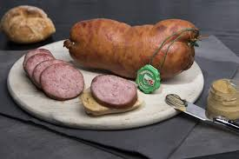
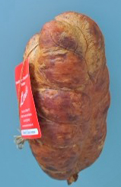
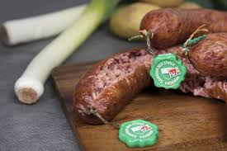
0.000 |  |  |  |  | 0.000 |  | 0.000
0.000 |  |  |  |  | 0.000 |  | 0.000
0.000 |  |  |  |  | 0.000 |  | 0.000
0.000 |  |  |  |  | 0.000 |  | 0.000
Zubereitung |  |  |  |  |  |  | 0.388
Lassen Sie den Saucisson Vaudoise oder die Waadtländer Kabiswurst vor dem Aufschneiden auf einem Schneidebrett einige Minuten ruhen.

Stechen Sie die Haut (am besten in der Pfanne mit dem Lauchgemüse, dass der Saft im Gemüse bleibt) vor dem Abschneiden der ersten Tranche mit einer Messerspitze von der Seite des Brettes an, um den Druck abzulassen.

Saucisson Vaudoise, welche kalt gegessen werden sollen, sind zum Abkühlen am besten im Kochwasser zu belassen.

Beilage2
 |  |  |  | Chochete vom | 2023-04-13 | Original Rezept
Papet vaudois |  |  |  | Rezept für | 4 | 4 | Personen | Menu Angaben wie folgt machen:
Menge | Einheit | Artikel (Gewicht alles ca. Angaben) | Bemerkungen | Einkaufspreis | Betrag | Originalrezept | pro Person
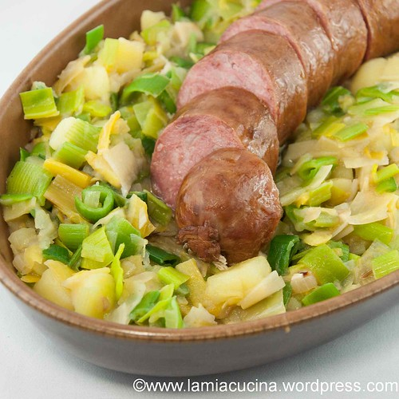
0.800 | Stk | Zwiebel |  |  | 0.000 | 0.800 | 0.200 | Kg | 0.250
0.800 | EL | Butter |  |  | 0.000 | 0.800 | 0.200 | Lt | 1.250
0.800 | Stk | Knoblauch |  |  | 0.000 | 0.800 | 0.200 | EL | Esslöffel
0.800 | Kg | Lauch weiss |  |  | 0.000 | 0.800 | 0.200 | TL | Kaffeelöffel
0.000 |  | Salz, Muskat und Pfeffer |  |  | 0.000 |  | 0.000 | Bund | 1.000
0.100 | Lt | Chasselas vaudois (Weisswein) |  |  | 0.000 | 0.100 | 0.025 | Stk | Stück
0.200 | Lt | Bouillon |  |  | 0.000 | 0.200 | 0.050 | Pä | Päckli
0.000 |  | Lorbeerblatt |  |  |  |  | 0.000 | alles weitere ausschreiben
0.400 | Kg | Kartoffeln festkochende (Amandine) |  |  | 0.000 | 0.400 | 0.100
0.000 |  | Salz |  |  |  |  | 0.000
0.000 |  | Pfeffer |  |  |  |  | 0.000
0.000 |  | Muskatnuss |  |  | 0.000 |  | 0.000
0.000 |  | Rahm nach belieben |  |  | 0.000 |  | 0.000
Zum zusätzlichen abbinden: |  |  |  |  |  |  | 0.000
1 | Teil | Butter flüssig | mischen und dann soviel wie nötig in die Sauce geben und einige Minuten kochen. Kann gut im Kühlschrank länger gelagert werden. |  |  |  | 0.000
1 | Teil | Mehl |  |  |  |  | 0.000
0.000 |  |  |  |  | 0.000 |  | 0.000
Zubereitung
Zwiebel und Knoblauch fein hacken. Lauch der Länge nach halbieren oder vierteln, waschen und in ca. 1 cm breite Streifen schneiden.
Die Zwiebeln in Butter andünsten, den Knoblauch und den Lauch zugeben und etwa 10 Minuten mitdünsten. Mit Salz, Muskat und Pfeffer würzen, mit dem Weisswein ablöschen und fast vollständig einkochen. Geflügelbrühe und das Lorbeerblatt zugeben und ca. 40 Minuten bei kleinem Feuer leise köcheln. Zur Bindung kann noch eine halbe, kleine Kartoffel dazu gerieben werden oder mit einem Roux (Mehlschwitze) binden. Falls der Lauchbrei einkocht, 2-3 Esslöffel Wasser angiessen.

Kartoffeln schälen und in 1-2 cm grosse Würfel schneiden und kochen und am Schluss mit dem Lauchgemüse mischen.

Dessert
 |  |  |  | Chochete vom | 2023-04-13 | Original Rezept
Salée au sucre (Waadtländer Rahmkuchen) |  |  |  | Rezept für | 1 | 1 | Personen
Menge | Einheit | Artikel (Gewicht alles ca. Angaben) | Bemerkungen | Einkaufspreis | Betrag | Originalrezept | pro Person
0.000 |  | Kuchenboden | Zubereiten 30 Minuten |  | 0.000 |  | 0.000
0.020 | Kg | Hefe, zerkrümelt | Kochen / Backen 30 Minuten |  | 0.000 | 0.015 | 0.015
1 | TL | Zucker | Aufgehen lassen 1 Stunde |  | 0.000 | 1.000 | 1.000
0.150 | Lt | Milch | Auf dem Tisch in 2 Stunden |  | 0.000 | 0.150 | 0.150
0.025 | Kg | Butter weich |  |  | 0.000 | 0.025 | 0.025
0.250 | Kg | Mehl |  |  | 0.000 | 0.250 | 0.250
0.750 | TL | Salz |  |  | 0.000 | 0.750 | 0.750
1 | Stk | Eigelb zum bestreichen, nach Belieben |  |  | 0.000 | 1.000 | 1.000
0.000 |  |  |  |  | 0.000 |  | 0.000
0.000 |  | Belag | Kuchenblech 28 cm Ø / für 8 Stück |  |  |  | 0.000
1 | EL | Mehl |  |  |  | 1.000 | 1.000
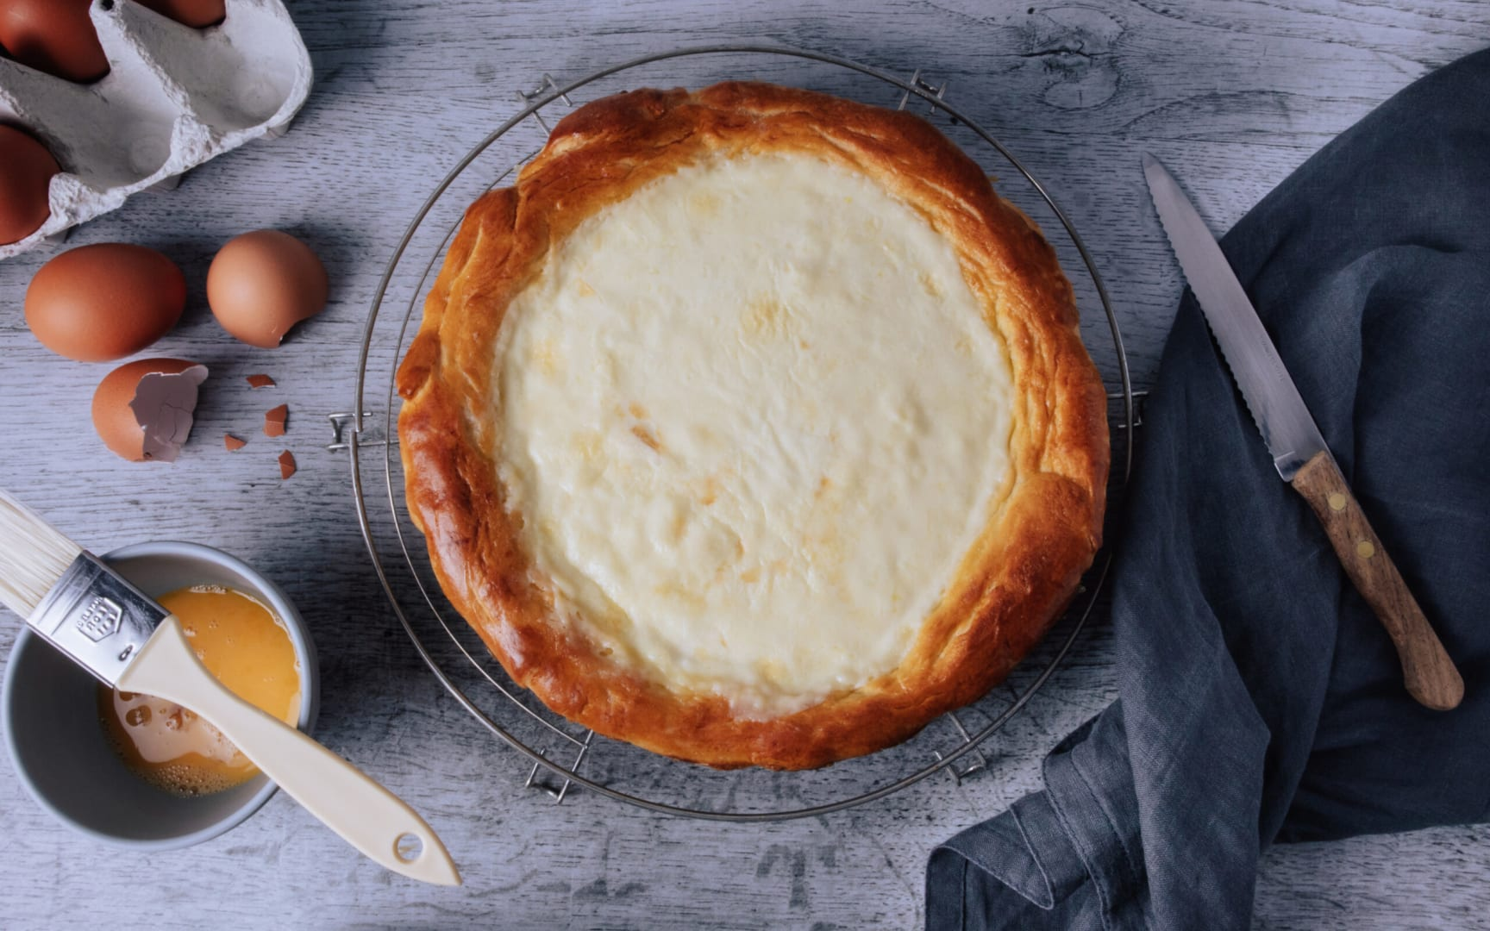
4 | EL | Zucker |  |  | 0.000 | 4.000 | 4.000
0.250 | Lt | Rahm |  |  | 0.000 | 0.250 | 0.250
1 | TL | Maisstärke |  |  | 0.000 | 1.000 | 1.000
0.000 |  |  |  |  | 0.000 |  | 0.000
 |  |  |  |  | 0.000 |  | 0.000
0.000 |  |  |  |  | 0.000 |  | 0.000
Zubereitung | 4 | Salée au sucre (Waadtländer Rahmkuchen) - Rezept | Swissmilk
1 | Kuchenboden: Hefe und Zucker mischen, Milch beifügen. Butter, Mehl und Salz daruntermischen.
2 | Teig kneten, bis er weich und glatt ist. Zugedeckt bei Raumtemperatur mindestens 1 Stunde aufs Doppelte aufgehen lassen.
3 | Ofen auf 180°C Ober-/Unterhitze vorheizen (Heissluft/Umluft ca. 160°C).
4 | Teig auf wenig Mehl zu einer Rondelle auswallen, sodass ca. 1 cm Teig rundum über den Blechrand lappt. Auf das backpapierbelegte Blech legen, überlappenden Teig nach innen umlegen, sodass ein blechhoher doppelter Rand entsteht. Rand nach Belieben mit Eigelb bestreichen.

5 | Belag: Mehl mit 2 EL Zucker mischen, Kuchenboden damit bestreuen (den Rand nicht).
6 | 2 dl Rahm mit restlichem Zucker und der Maisstärke mischen, über den Kuchenboden giessen. In der Mitte des vorgeheizten Ofens 20 Minuten backen. Kuchen herausnehmen, die restlichen 0.5 dl Rahm darübergiessen. 10-15 Minuten fertig backen. Die Füllung kann danach noch etwas flüssig sein, sie wird beim Auskühlen fest.

Tips | Das Backpapier kannst du ganz einfach in einer Schüssel mit Wasser zerknüllen. So wird es besser formbar und du kannst es viel einfacher ins Blech legen.
Damit der Kuchen schön saftig bleibt, lagere ihn in Folie verpackt bei Raumtemperatur. Oder bereite ihn am Vortag vor und friere ihn ein. Zwei Stunden vor dem Servieren aus dem Tiefkühler nehmen und bei Raumtemperatur auftauen lassen.

Saucisson
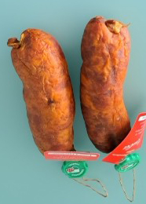

Saucisson Vaudoise je ca. 240 gr.

Bestellung 5 Stück
Pro Tisch 1 Stück
Pro Person 1/4 Wurst

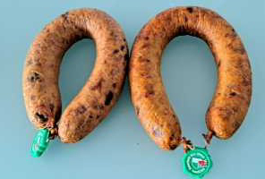
Links 440 gr.
Rechts 470
Bestellung 8 Stück
Pro Tisch je 2 Stück
Pro Person halbe Wurst

Ca. 1.1 Kg

Bestellung | 1 Stück | zum Degustieren
Wir aufgeteilt und kann auch kalt gegessen werden.

